Presentación
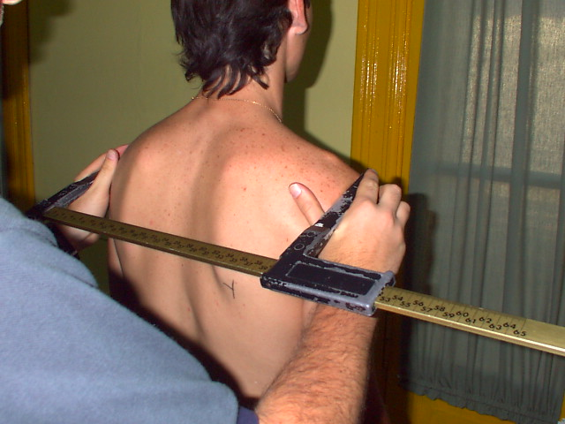

CINE GIM 2002 - VERSIÓN 1.8

Planilla Antropométrica
Si se encuentra utilizando este programa en su PC haciendo click en la lista de la izquierda podrá navegar por todas las pantallas, cargar datos en la "Planilla Antropométrica", elegir una referencia ("elija un deporte") en la pantalla "Somatotipo" y visualizar todos los resultados y los gráficos que el programa es capaz de ofrecerle.

Fraccionamiento

Somatotipo

Proporcionalidad

Índices

Referencias
Autor:
Lic. José Luis Arcodia

Sobre el autor
José Luis Arcodia
Instructor en Cineantropometría (Nivel 3) ISAK
Lic. en Educación Física (Especialista en Alto Rendimiento Deportivo)
Teléfono: (0341) 156-470107
Dirección de e-mail: jarcodia@arnet.com.ar
Página Web: www.entrenamas.com
e-mail: jose@entrenamas.com

Fraccionamiento
PRESENTACIÓN | PLANILLA | SOMATOTIPO | PROPORCIONALIDAD |  | ÍNDICES | REFERENCIAS
FRACCIONAMIENTO DE LA MASA CORPORAL EN CINCO COMPONENTES
 |  |  |  |  |  | KG | %
 |  |  |  | TEJIDO ADIPOSO (Total) |  | #NUM! | #NUM!
 |  |  |  | TEJIDO MAGRO (Total) |  | #NUM! | #NUM!
 |  |  |  | KG | % | M. Muscular | #NUM!
 | PIEL |  |  | #NUM! | #NUM! | M. Adiposa | #NUM!
 | M. OSEA TOTAL |  |  | #NUM! | #NUM! | M. Ósea | #NUM!
 |  | M. O. CABEZA |  | #NUM! | #NUM! | M. Residual | #NUM!
 |  | M. O. CUERPO |  | #NUM! | #NUM! | Piel | #NUM!
 | M. RESIDUAL |  |  | #NUM! | #NUM!
 | M. MUSCULAR |  |  | #NUM! | #NUM!

 |  |  |  | PESO ESTRUCTURADO |  | #NUM! | #NUM!
 |  |  |  | Porcentual | Neta
 | Diferencia Peso Real y Estructurado |  |  | #NUM! | #NUM! | Kilogramos
 |  | Talla de miembros inferiores |  |  | #NUM! | Centímetros
Z ósea cabe | S ósea cuer
#NUM! | #NUM! |  |  | VER GRÁFICO
S adiposo | Z ósea cuer
#NUM! | #NUM! | Ir al Gráfico de Fraccionamiento en 5 componentes
Z adiposo | S residual
#NUM! | #NUM!
 | Z residual
 | #NUM!
 | S muscular
 | #NUM!
 | Z muscular
 | #NUM!

Somatotipo
 | PRESENTACIÓN | PLANILLA | FRACCIONAMIENTO | PROPORCIONALIDAD | ÍNDICES | REFERENCIAS

Componentes del deportista |  | SOMATOTIPO
ENDOMORFISMO | #NUM!
 |  | Ver Somatocarta
MESOMORFISMO | #NUM!

ECTOMORFISMO | #NUM! | Comparativos
 |  | Deportista | #NUM! | #NUM! | #NUM! | Eje X | Eje Y
 | SDD | Elija un deporte | Endo | Meso | Ecto | #NUM! | #NUM!
 | #NUM! | Atletismo 400m llanos Olímpicos 1984 | 1.50 | 4.50 | 3.40 | 1.90 | 4.1

somatocarta
0.00 | 0
1.90 | 4.1

Proporcionalidad
PRESENTACIÓN | PLANILLA | FRACCIONAMIENTO | SOMATOTIPO | ÍNDICES | REFERENCIAS
PROPORCIONALIDAD PHANTOM |  |  | Scores Z | Ver 2° Parte del Gráfico
MEDICIONES BÁSICAS
Peso corporal |  |  | 0.00
Estatura máxima |  |  | 0.00
Estatura de sentado |  |  | 0.00
Envergadura |  |  | 0.00
Brazo (Acromial-radial) |  |  | 0.00
Antebrazo (Radial-estiloidea) |  |  | 0.00
Mano (Medio estiloidea-dactilar) |  |  | 0.00
Ilioespinal-caja |  |  | 0.00
Trocantérea-caja |  |  | 0.00
Muslo (Trocantérea-tibial) |  |  | 0.00
Pierna (Tibial-caja) |  |  | 0.00
Tibia (Tibial medio-maleolar) |  |  | 0.00
Pié (Calcáneo-punta) |  |  | 0.00
Biacromial |  |  | 0.00
Biiliocrestídeo |  |  | 0.00
Toráxico |  |  | 0.00
Tórax antero-posterior |  |  | 0.00
Húmero |  |  | 0.00
Muñeca (bi-estiloidea) |  |  | 0.00
Fémur |  |  | 0.00
Tobillo (bi-maleolar) |  |  | 0.00
Brazo relajado |  |  | 0.00
Brazo flexionado |  |  | 0.00
Antebrazo |  |  | 0.00
Muñeca |  |  | 0.00
Cabeza |  |  | 0.00
Cuello |  |  | 0.00
Tórax |  |  | 0.00
Cintura |  |  | 0.00
Cadera |  |  | 0.00
Muslo (máximo) |  |  | 0.00
Muslo (medial)
Pantorrilla |  |  | 0.00
Tobillo |  |  | 0.00
Tríceps |  |  | 0.00
Subescapular |  |  | 0.00
Bíceps |  |  | 0.00
Axilar medial
Cresta ilíaca |  |  | 0.00
Supraespinal |  |  | 0.00
Abdominal |  |  | 0.00
Muslo anterior |  |  | 0.00
Pantorrilla medial |  |  | 0.00
1 | Peso corporal |  | #NUM!
2 | Estatura máxima |  | #NUM!
3 | Estatura de sentado |  | #NUM!
4 | Envergadura |  | #NUM!
LONGITUDES (Altura de la caja, 40 cm)
5 | Brazo (Acromial-radial) |  | #NUM!
6 | Antebrazo (Radial-estiloidea) |  | #NUM!
7 | Mano (Medio estiloidea-dactilar) |  | #NUM!
8 | Ilioespinal-caja |  | #NUM!
9 | Trocantérea-caja |  | #NUM!
10 | Muslo (Trocantérea-tibial) |  | #NUM!
11 | Pierna (Tibial-caja) |  | #NUM!
12 | Tibia (Tibial medio-maleolar) |  | #NUM!
13 | Pié (Calcáneo-punta) |  | #NUM!
DIÁMETROS
14 | Biacromial |  | #NUM!
15 | Biiliocrestídeo |  | #NUM!
16 | Toráxico |  | #NUM!
17 | Tórax antero-posterior |  | #NUM!
18 | Húmero |  | #NUM!
19 | Muñeca (bi-estiloidea) |  | #NUM!
20 | Fémur |  | #NUM!
21 | Tobillo (bi-maleolar) |  | #NUM!
PERÍMETROS
22 | Brazo relajado |  | #NUM!
23 | Brazo flexionado |  | #NUM!
24 | Antebrazo |  | #NUM!
25 | Muñeca |  | #NUM!
26 | Cabeza |  | #NUM!
27 | Cuello |  | #NUM!
28 | Tórax |  | #NUM!
29 | Cintura |  | #NUM!
30 | Cadera |  | #NUM!
31 | Muslo (máximo) |  | #NUM!
32 | Muslo (medial)
33 | Pantorrilla |  | #NUM!
34 | Tobillo |  | #NUM!
PLIEGUES
35 | Tríceps |  | #NUM!
36 | Subescapular |  | #NUM!
37 | Bíceps |  | #NUM!
38 | Axilar medial
39 | Cresta ilíaca |  | #NUM!
40 | Supraespinal |  | #NUM!
41 | Abdominal |  | #NUM!
42 | Muslo anterior |  | #NUM!
43 | Pantorrilla medial |  | #NUM!

